Лист1
№ | Дата выявления | Владелец конструкции / Собственник обьекта недвижимого им-ва / Лицо, управомоченное собственниками | Район города | Адрес размещения | Тип конструкции | Содержание | Фото конструкции
1 | 2024-05-21 | ООО "Корсар-трейдинг" | Канавинский | ш.Московское, д.298А | Крышная конструкция | Корсар | 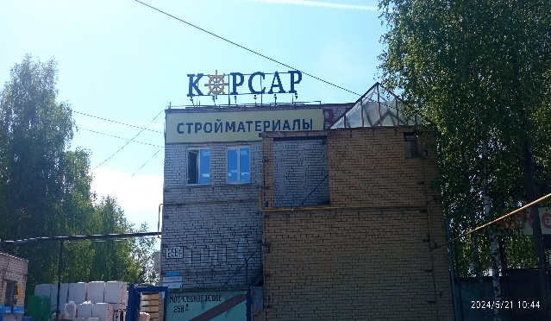
2 | 2024-05-21 | ООО "Корсар-трейдинг" | Канавинский | ш.Московское, д.298А | Не установленный Правилами тип | Стройматериалы | 

75
76
77
78
79
80
81
82
83
84
85
86
87
88
89
90
91
92
93
94
95
96
97
98
99
100
101
102
103
104
105
106
107
108
109
110
111
112
113
114
115
116
117
118
119
120
121
122
123
124
125

